Burn_down_chart
Burndown Chart - UnitedTune

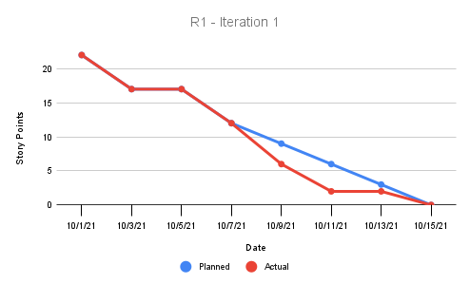
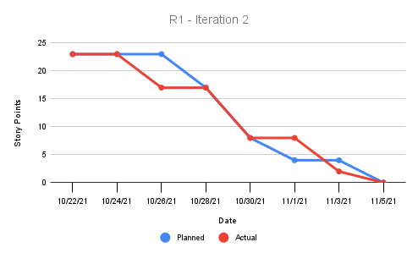

I1 | 10/1/21 | 10/3/21 | 10/5/21 | 10/7/21 | 10/9/21 | 10/11/21 | 10/13/21 | 10/15/21 | I2 | 10/22/21 | 10/24/21 | 10/26/21 | 10/28/21 | 10/30/21 | 11/1/21 | 11/3/21 | 11/5/21
Planned | 22 | 17 | 17 | 12 | 9 | 6 | 3 | 0 | Planned | 23 | 23 | 23 | 17 | 8 | 4 | 4 | 0
Actual | 22 | 17 | 17 | 12 | 6 | 2 | 2 | 0 | Actual | 23 | 23 | 17 | 17 | 8 | 8 | 2 | 0

